상품제안서
앙셀드보르 원형찬기(H)5p 4호 | 상품코드: S36724

 |  |  |  |  |  |  | 02-713-8555 | www.synergygift.co.kr
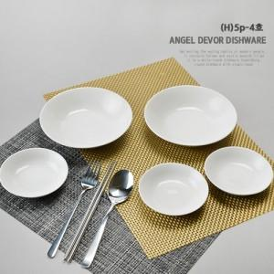

【상세/제작정보】 | <p>100개 이상 주문시 라벨지스티커 지원(명함사이즈)&nbsp;</p>

【인쇄/포장옵션】 | 스티커 / 손잡이 케이스

【공급단가】 | 수량 | 100~ | 300~ | 500~ | 1,000~ | 3,000~
*VAT별도 | 단가 | 16,200원 | 15,600원 | 15,000원 | 14,400원 | 14,040원

【상품 URL】 | https://www.synergygift.co.kr:443/src/goods_detail.php?gdno=36724

